Esfuerzo Acumulado HH
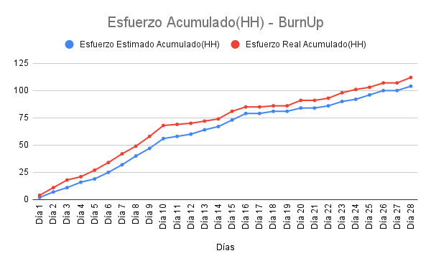
Días | Esfuerzo Estimado Acumulado(HH) | Esfuerzo Real Acumulado(HH)
Día 1 | 2 | 4
Día 2 | 7 | 11
Día 3 | 11 | 18
Día 4 | 16 | 21
Día 5 | 19 | 27
Día 6 | 25 | 34
Día 7 | 32 | 42
Día 8 | 40 | 49
Día 9 | 47 | 58
Día 10 | 56 | 68
Día 11 | 58 | 69
Día 12 | 60 | 70
Día 13 | 64 | 72
Día 14 | 67 | 74
Día 15 | 73 | 81
Día 16 | 79 | 85
Día 17 | 79 | 85
Día 18 | 81 | 86
Día 19 | 81 | 86
Día 20 | 84 | 91
Día 21 | 84 | 91
Día 22 | 86 | 93
Día 23 | 90 | 98
Día 24 | 92 | 101
Día 25 | 96 | 103
Día 26 | 100 | 107
Día 27 | 100 | 107
Día 28 | 104 | 112

Tareas Completadas
Fechas | Tareas completadas
17/05/2025 | 0
18/05/2025 | 2
19/05/2025 | 6
20/05/2025 | 9
21/05/2025 | 12
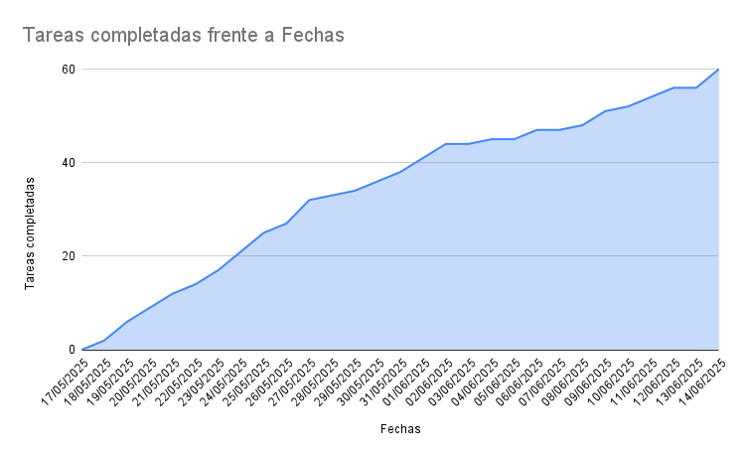
22/05/2025 | 14
23/05/2025 | 17
24/05/2025 | 21
25/05/2025 | 25
26/05/2025 | 27
27/05/2025 | 32
28/05/2025 | 33
29/05/2025 | 34
30/05/2025 | 36
31/05/2025 | 38
01/06/2025 | 41
02/06/2025 | 44
03/06/2025 | 44
04/06/2025 | 45
05/06/2025 | 45
06/06/2025 | 47
07/06/2025 | 47
08/06/2025 | 48
09/06/2025 | 51
10/06/2025 | 52
11/06/2025 | 54
12/06/2025 | 56
13/06/2025 | 56
14/06/2025 | 60

